Sheet1
Ts流 == ts包 + ts包 + ts包…. |  |  | TS流 = ts包（ts head + PAT/PMT） + ts包（ts head + PES） + ts包（ts head + PES）…
ts包大小固定为188字节，ts层分为三个部分：ts header、adaptation field、payload。
 | ts header固定4个字节；
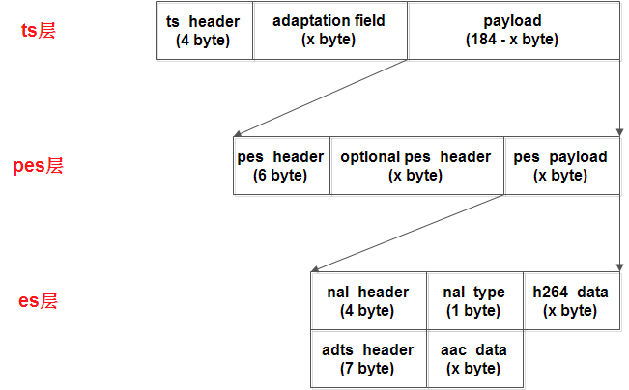
 | adaptation field可能存在也可能不存在，主要作用是给不足188字节的数据做填充；
 | payload是pes数据

 | Packet Header（包头）信息说明
 | 1 | sync_byte | 8bits | 同步字节
 | 2 | transport_error_indicator | 1bit | 错误指示信息（1：该包至少有1bits传输错误）
 | 3 | payload_unit_start_indicator | 1bit | 负载单元开始标志（packet不满188字节时需填充）
 | 4 | transport_priority | 1bit | 传输优先级标志（1：优先级高）
 | 5 | PID | 13bits | Packet ID号码，唯一的号码对应不同的包
 | 6 | transport_scrambling_control | 2bits | 加密标志（00：未加密；其他表示已加密）
 | 7 | adaptation_field_control | 2bits | 附加区域控制
 | 8 | continuity_counter | 4bits | 包递增计数器
 | payload是什么内容就是由PID决定的
 | PID | PAT | 0x0000 | PAT表（Program Association Table，节目关联表）
 | PID | PMT | 0x03e8
 | PID | CAT | 0x0001
 | PID | TSDT | 0x0002
 | PID | EIT,ST | 0x0012
 | PID | video | 0x07e5
PAT表定义了当前TS流中所有的节目，其PID为0x0000，它是PSI的根节点，要查寻找节目必须从PAT表开始查找

5 变换到“执行”状态与数据交换
状态变化到执行时才开始真正处理数据。本步骤中，PV框架将：
1）通过“OMX_SendCommand”调用发送命令给OMX组件，将状态由OMX_StateIdle改变为OMX_StateExecuting。
2）等待OMX组件的EventHandler事件回调，通知框架状态变换完成(OMX_EventCmdComplete)。
3）通过OMX_EmptyThisBuffer调用将输入缓冲发送给OMX组件，通过OMX_FillThisBuffer调用将输出缓冲发送给OMX组件，组件使用合适的回调函数返回缓冲区。

